Mapa Inf
Mapa N° 1 Cobertura geográfica de servicios financieros
Al 31 de octubre de 2025

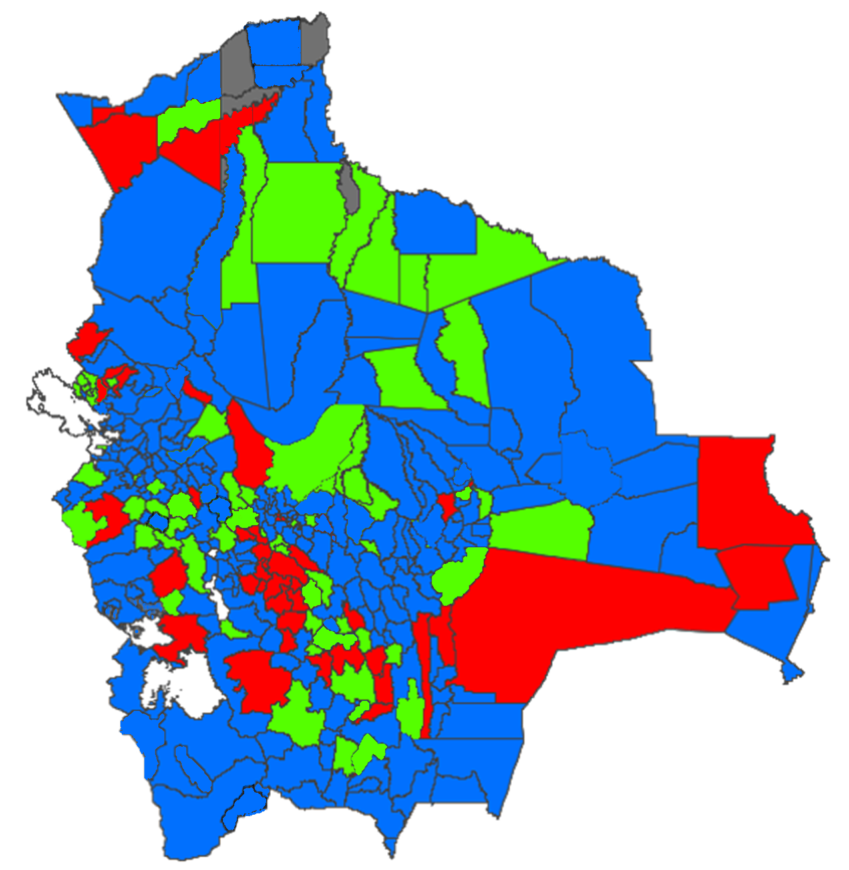

 | Nivel de cobertura | MUNICIPIOS |  | HABITANTES *
 |  | Número | % | Número | %
 | Alto | 228 | 67.257% | 10,446,342 | 87.009%
 | Medio | 63 | 18.584% | 937,814 | 7.811%
 | Bajo | 43 | 12.684% | 614,244 | 5.116%
 | Nulo | 5 | 1.475% | 7,631 | 0.064%
 | Total | 339 | 100.000% | 12,006,031 | 100.000%

* Proyección poblacional 2022, fuente INE

